Лист1
0 | Ответственный | Прогресс |  | Почта | Пароль |  | https://github.com/perfstudent/uxcrowd.git |  |  |  |  |  |  |  |  |  | PORSCHE DESIGN (ПОРСЦХЕ ДЕЗИГН)
Введение | Илон | 100% |  | client1@test.com | 654321 |  | Login | perfstudent
Цели задачи |  | 100% |  |  |  |  | Password | Loadrunner150
Ограничения | Лиана | 100%

Архитектура системы | Роман | 100% |  | ССЫЛКА НА ПЕРВЫЙ ЭКСПРЕСС - ОТЧЕТ! |  |  |  |  | Как выглядит архитектура системы и ее взоимодействие с внешними системами

Взаимодействие с внешними системами |  | 100% | https://docs.google.com/document/d/1RQQYSegfsFp5rezDL_DR0wfLqCSg_bWXF9ONBDHHr5Y/edit?usp=sharing |  |  |  |  |  | Архитектура тестового стенда
Стратегия тестирования | Паша | 100% |  | ССЫЛКА НА ВТОРОЙ ЭКСПРЕСС - ОТЧЕТ! |  |  |  |  | Риски проекта
Тестовый стенд | Света | 100% | https://docs.google.com/document/d/1Bl6tKcgK8fUDyHOjLleb-ecnJ3FWn5gaVxk2-qPn5cM/edit?usp=sharing
Профили нагрузки | Павел | 100%
Сценарий пользования | Миша | 100% |  |  |  |  |  | тестер | lis | 654321 |  |  | Client
Планируемые тесты | Заур | 100% |  | web_reg_save_param_regexp("ParamName=ID", |  |  |  | клиент | list | 654321 |  |  | Https |  |  |  |  |  | ТАЙМЕР ОТСЧЕТА РАГНАРЁКА
Требование к производительности | Дмитрий | 100% |  | "RegExp=(.*)", |  |  |  |  |  |  |  |  | Сервер |  |  |  |  |  | ОСТАЛОСЬ: | LEFT:
Мониторинг производительности | Настя | 100% |  | SEARCH_FILTERS, |  |  |  |  |  |  |  |  | 443 |  |  |  |  |  | 37 ЧАСОВ
Риски проекта | Роман | 100% |  | "Scope=Body", |  |  |  |  |  |  |  | прокси | njinx
Требования к заказчику | Дмитрий | 100% |  | LAST); |  |  |  |  |  |  |  |  | http
Материалы подлежащие сдаче | Настя | 100% |  |  |  |  |  |  |  |  |  |  | D front
Расчет pacing | паша | 100% |  |  |  |  |  |  |  |  |  |  | http
История внесения изменений в документ | Внести свои данные в таблицу |  |  | ВРЕМЯ ЗАГРУЗКИ ВИДЕО |  |  |  |  |  |  |  |  | D Backend
 |  |  |  |  | ~loadtime |  |  |  |  |  |  |  | jdbc
 |  |  |  | small - 52.753 | 53 sec |  |  | 1 пулл | 50 тестов | 500 аккаунтов |  |  | D PostgreSQL |  |  |  |  |  |  | ЕЩЕ ЖИВЫЕ ДНИ, НО ОСТАЛОСЬ НЕДОЛГО!
 |  |  |  | medium - 151.01 | 2 min 31 sec |  |  | 2 пулл | 100 тестов | 400 аккаунтов |  |  |  |  |  |  |  |  |  | Трештолк Акулыча ЪУЪ
 |  |  |  | big - 645.479 | 10 min 46 sec |  |  |  |  |  |  |  |  |  |  |  |  |  |  | Мертвые дни | Которые АКУЛЫЧ УЖЕ СЪЕЛ!
 |  |  |  |  |  |  |  |  |  |  |  |  |  |  |  |  |  |  |  | JPS-Метка Дедлайновой акулы
 |  |  |  | 100% профиль |  | Требования к производительности, с (тесты)

 | ID теста | Название операции | Название скрипта | оп/ч | пользователи |  | Pacing, c |  |  | КРЕСТИКИ-НОЛИКИ |  |  |  |  | Судный день_ Judicii diem_ Judgment Day_ Ragnarok!1! | ПЯТНИЦА Friday Veneris | ЧЕТВЕРГ Thursday Lovis | СРЕДА Wednesday Mercurii | Вторник | Понедельник | Выходные | Пятница | Четверг
testX@test.com clientX@test.com | UC01 | Регистрация тестировщика | UC01_tester_registration | 100 | 50 | 3 | 1800 | Миша |  |  |  |  |  |  |  |  |  |  |  |  | СКВАД ДЕДЛАЙНОВОЙ АКУЛЫ!! ШАКАЛЫЧЫ, КОТОРЫЕ ТЯВКАЮТ НА ТЕХ, КТО ОПАЗДАЛ С ДЕДЛАЙНОМ!


 | UC02 | Заполнение профиля тестировщика | UC02_fill_tester_profile | 100 | 50 | 3 | 1800 | Миша |  |  | д | е | д
 | UC03 | Просмотр списка тестов (тестировщик) | UC03_list_of_tests_tester | 100 | 50 | 3,6,10 (50,100,500) | 1800 | Настя |  |  | л | а | й
 | UC04 | Прохождение тестов пользователя | UC04_passing_user_tests | 100 | 50 | 3 | 1800 | Миша Настя |  |  | н | ы | ! |  |  |  | ЪУЪ
 | UC05 | Прохождение тестов по ссылке | UC05_passing_tests_by_reference | 100 | 50 | 3 | 1800 | POOOOOOOOOOOOOOOOOOOOOmka |  |  |  |  |  |  |  |  | ОМ_НОМ_НОМ


 | UC06 | Регистрация клиента | UC06_client_registration | 20 | 10 | 3 | 1800 | Миша |  |  |  |  |  |  |  |  | КУСЬ!
 | UC07 | Заполнение профиля клиента | UC07_fill_client_profile | 20 | 10 | 3 | 1800 | Миша |  |  |  | Старт |  | () - болид
 | UC08 | Создание и оплата теста | UC08_create_pay_test | 20 | 40 | 3 | 7200 | Лиана/настя |  |  |  | 1 | 2
 | UC09 | Просмотр списка тестов (клиент) | UC09_list_of_tests_client | 60 | 40 | 3,6,10 (5 , 50, 100) | 2400 | Настя
 | UC10 | Просмотр видео | UC10_watching_video | 80 | 40 | 20,40,60 (10 мин., 1 ч., > 1 ч.) | 1800 | Дмитрий
 | UC11 | Выгрузка результатов | UC11_upload_results | 40 | 40 | 3 | 3600 | СВЕТАААА
 |  | Логин | Света
 |  | логаут | Света |  |  | Открытие стартовой страницы, Авторизация и Выход - 3
 |  |  |  |  |  | Загрузка видеозаписи малые (10мин), средние(1час) и большие(>1 часа) объемы видео - 20, 40, 60


 | 100% профиль
 | оп/ч | пользователи |  |  |  | ___ \
 | 100 | 50 |  |  |  | \__ \
 | 100 | 50 |  |  |  | \ _ _\
 | 100 | 50 |  |  |  | ___ / \
 | 100 | 50 |  |  |  | O O O O |  | O O O O
 | 100 | 50
 | 20 | 10
 | 20 | 10
 | 20 | 40

 | 60 | 40
 | 80 | 40
 | 40 | 40

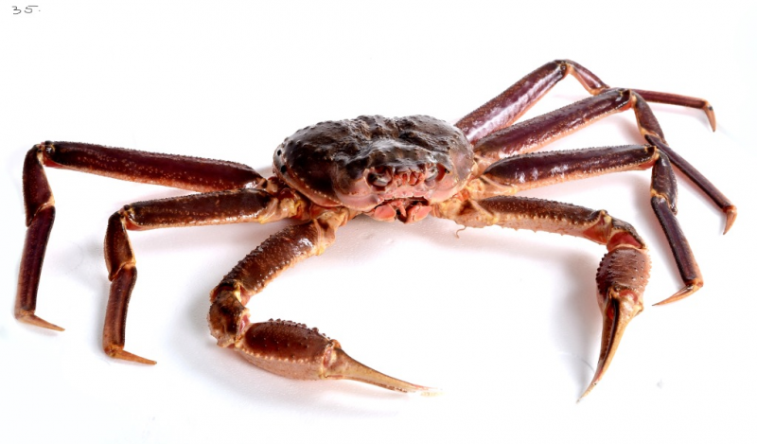

 |  |  |  |  |  | O


 |  |  |  |  |  |  |  |  |  |  |  |  |  |  | ТАМ МОРЕ ---->
 |  |  |  |  |  |  |  |  |  |  |  |  |  |  | ТАМ ТОЖЕ |
 |  |  |  |  |  |  |  |  |  |  |  |  |  |  | |
 |  |  |  |  |  |  |  |  |  |  |  |  |  |  | v

 |  |  |  | 100% профиль |  | Требования к производительности, с (тесты) |  | Как это будет в скрипте |  | Что нужно?
 | ID теста | Название операции | Название скрипта | оп/ч | пользователи |  | Pacing, c | Оп/ч | Особенности | Создать | Добавить в скрипт | Учесть
 | UC01 | Регистрация тестировщика | UC01_tester_registration | 100 | 50 | 3 | 1800 | 100 | Инит отсутствует; Данные запоминать из UC01 и ходить с ними дальше; Добавить активацию! Енд тоже не нужен? Профиль должен заполняться для разных возрастных категорий? -> чтобы был просмотр тестов от клиентов из 50/100 шт Исключить нулевые варианты -> возраст (20|30|50|70) Учесть средний для этого пейсинг? Для прохождения тест рандомный из списка | Скрипт для определенных номеров? | <- Разобраться с param | Брать не использованных? (или очистить тех что есть)
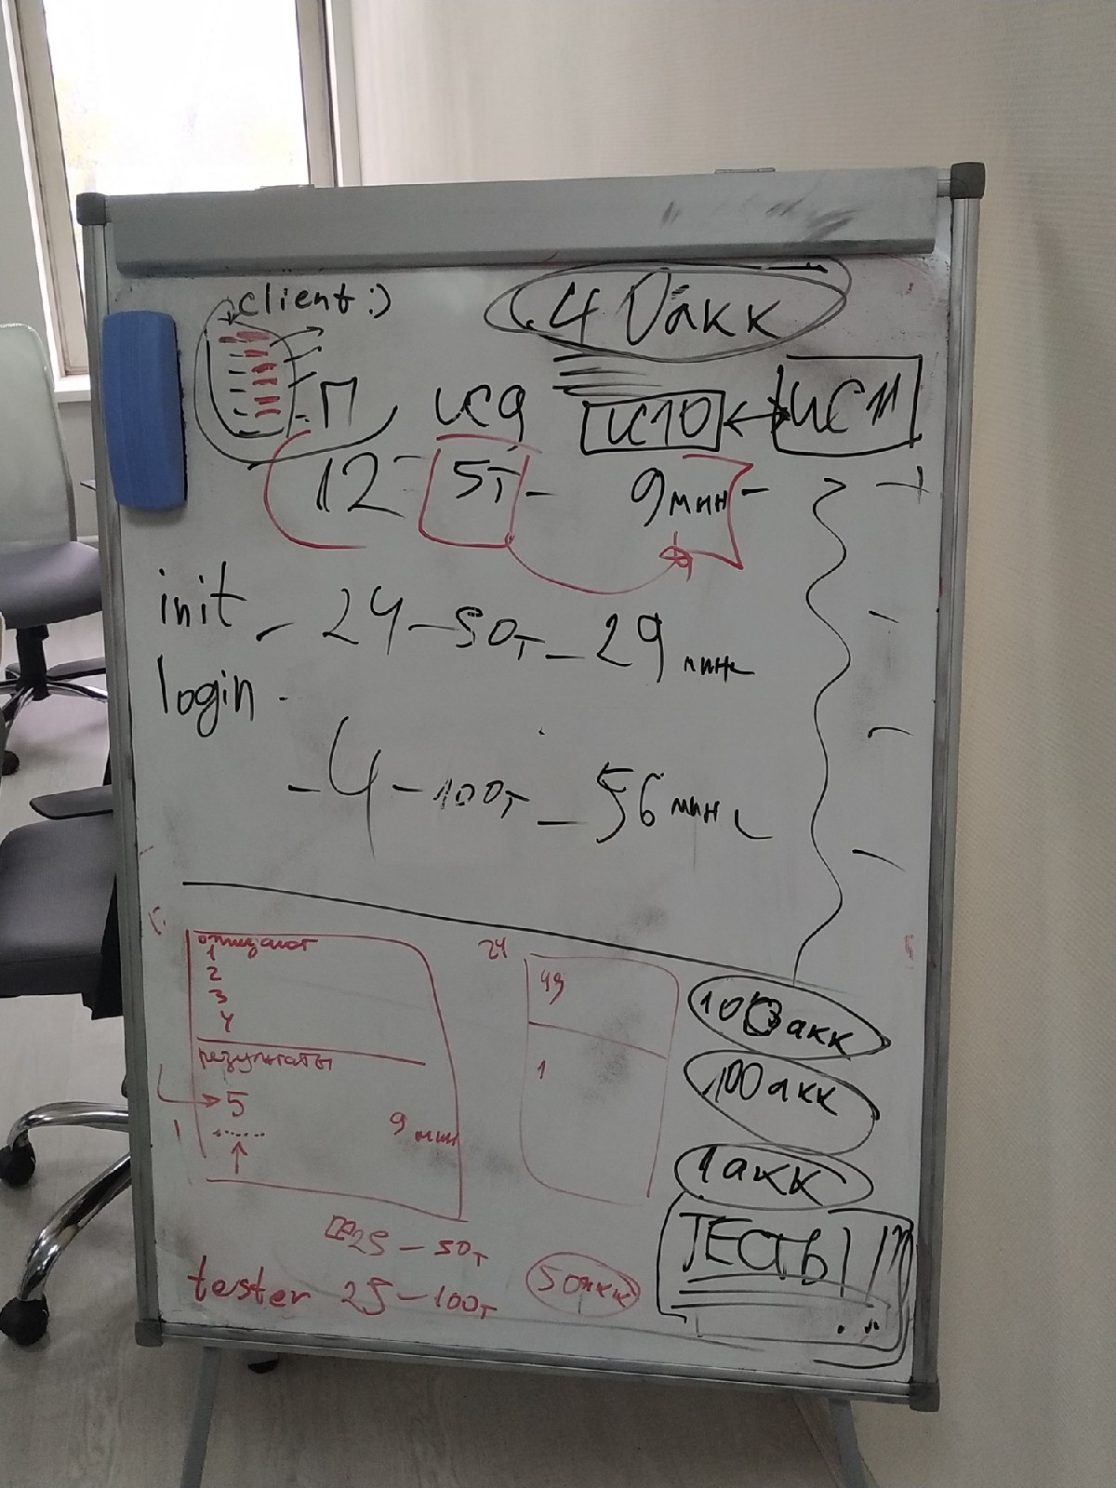
 | UC02 | Заполнение профиля тестировщика | UC02_fill_tester_profile | 100 | 50 | 3 | 1800 |  |  |  | Изменить дату на одну из трёх
 | UC03 | Просмотр списка тестов (тестировщик) | UC03_list_of_tests_tester | 100 | 50 | 3,6 (50,100) | 1800
 | UC04 | Прохождение тестов пользователя | UC04_passing_user_tests | 100 | 50 | 3 | 1800
 | UC05 | Прохождение тестов по ссылке | UC05_passing_tests_by_reference | 100 | 50 | 3 | 1800 | 100 | Сгенерить около 500 тестов; Да тоже инит\енд не нужны | Рандомные почты
 | UC06 | Регистрация клиента | UC06_client_registration | 20 | 10 | 3 | 1800 | 20 | Ничего особенного; Тоже юзать данные из UC06; Выкинуть после 06 |  |  |  |  | 240 аккаунт для клиентов
 | UC07 | Заполнение профиля клиента | UC07_fill_client_profile | 20 | 10 | 3 | 1800 |  |  |  |  |  | ДЛЯ БОЕВОГО ТЕСТА | 100 аккаунтов для тестеров
 | UC08 | Создание и оплата теста | UC08_create_pay_test | 20 | 40 | 3 | 7200 | 20 х1 | *8 и 9 уже вместе стоят Делать все только через Х3 или через рандомного клиента? Тогда добавится оплата? Очищать кэш перед каждым запуском UC09; Добавить инит - логин
 | UC09 | Просмотр списка тестов (клиент) | UC09_list_of_tests_client | 60 | 40 | 3,6,10 (5 , 50, 100) | 2400 | х3
 | UC10 | Просмотр видео | UC10_watching_video | 80 | 40 | 20,40,60 (10 мин., 1 ч., > 1 ч.) | 1800 | х4
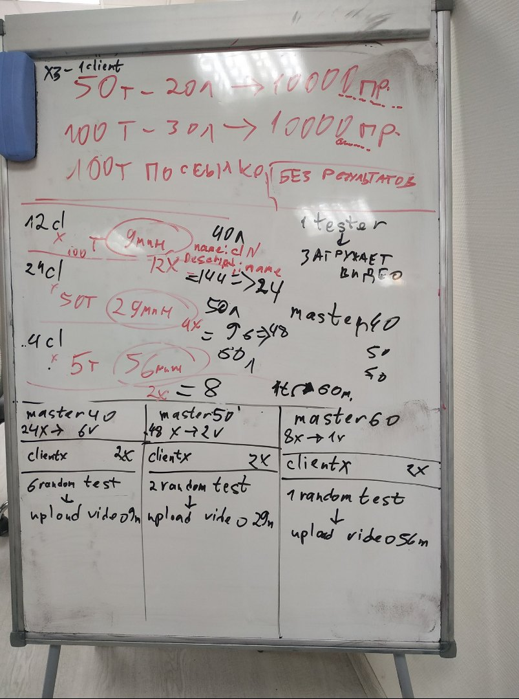
 | UC11 | Выгрузка результатов | UC11_upload_results | 40 | 40 | 3 | 3600 | х2
 |  |  |  |  |  |  |  |  |  |  |  |  |  |  |  |  |  |  |  | Боевой скрипт
Название скрипта | пользователи | минимум пулов |  |  |  |  |  |  |  |  |  |  |  |  |  |  |  |  |  | Боеввой скрипт для тестировщика | Боевой скрипт для прохождения тестов по ссылке | Боевой скрипт для регистрации и заполнения клиента | Боевой скрипт для создания и оплаты теста | Боевой скрипт для просмотра результатов у клиента
ScriptTester | 50 | 50 тестов на 20 лет |  |  |  |  |  |  |  | init - home |  |  |  |  |  |  |  |  |  | Homepage | UC05_passing_tests_by_reference | Homepage | Homepage | Homepage
 |  | 100 тестов на 30 лет |  |  |  |  |  |  |  | end - Logout |  |  |  |  |  |  |  |  |  | UC01_tester_registration |  | UC06_client_registration | LogIn | UC09_list_of_tests_client
ScriptRandomTester | 50 | 1 тест по ссылке | Генерируемые почты |  |  |  |  |  |  |  |  |  |  |  |  |  |  |  |  | LogOut |  | Logout | UC08_create_pay_test (70 лет) | UC10_watching_video
ScriptClientRegistr | 10 |  |  |  |  |  |  |  |  | init - home, Login |  |  |  |  |  |  |  |  |  | LogIn |  | LogIn | LogOut | UC11_upload_results
ScriptClientCreate | 40 | 40 клиентов | тест для 70 лет |  |  |  |  |  |  | end - Logout |  |  |  |  |  |  |  |  |  | UC02_fill_tester_profile |  | UC07_fill_client_profile |  | LogOut
ScriptClientWork | 40 | 40 клиентов | 12 клиентов | 5 тестов 40 | 12 клиентов с 1-ым тестов в 9 мин |  |  |  |  |  |  |  |  |  |  |  |  |  |  | UC03_list_of_tests_tester |  | LogOut
 |  |  | 24 клиентов | 50 тестов 50 | 24 клиента с 1-ым тестов в 29 мин |  |  |  |  |  |  |  |  |  |  |  |  |  |  | UC04_passing_user_tests
 |  |  | 4 клиентов | 100 тестов 60 | 4 клиента с 1-ым тестов в 56 мин |  |  |  |  |  |  |  |  |  |  |  |  |  |  | LogOut
 |  |  |  |  |  |  |  |  |  |  |  |  |  |  |  |  |  |  |  | 50 аккаунтов тестеров 20 лет | 100 ссылок | 100 клиент-аккаунтов | 100 клиент-аккаунтов | 12 клиент-акаунтов | 100 тестов 40 лет | 12 видео 9 мин.
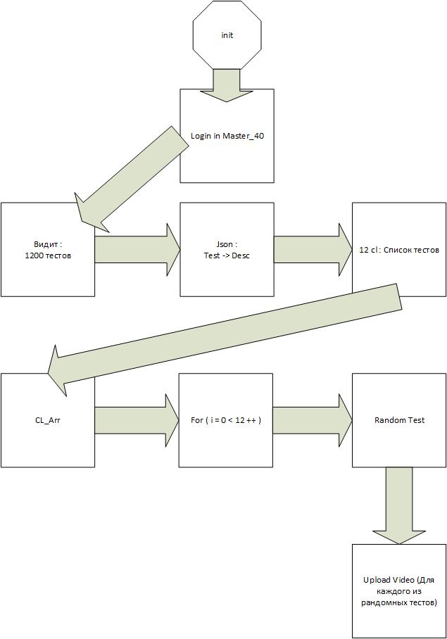
 |  |  |  |  |  |  |  |  |  |  |  |  |  |  |  |  |  |  |  | 50 аккаунтов тестеров 30 лет | 100 тестов по ссылке |  |  | 24 клиент-акаунтов | 50 тестов 50 лет | 4 видео 29 мин.
 |  |  |  |  |  |  |  |  |  |  |  |  |  |  |  |  |  |  |  | Скрипт на создание тестера с указанным возрастом | Скрипт на создание текстового файла со списком ссылок на тесты по ссылке |  |  | 4 клиент-акаунтов | 5 тестов 60 лет | 2 видео 56 мин.
 |  |  |  |  |  |  |  |  |  |  |  |  |  |  |  |  |  |  |  | https://trello.com/invite/b/LUnpb61Q/c59a556cc850d37657e17cdcdc279e54/uxcrowd |  | UC06_client_registration
 |  |  |  |  |  |  |  |  |  |  |  |  |  |  |  |  |  |  |  |  |  |  |  | Скрипт на создание тестов с параметризованным возрастом аудитории
 |  |  |  |  |  |  |  |  |  |  |  |  |  |  |  |  |  |  |  |  |  |  |  | 80 тестер-аккаунтов
 |  |  |  |  |  |  |  |  |  |  |  |  |  |  |  |  |  |  |  |  |  |  |  | Скрипт на загрузку видео

 | 1. создать для смены возраста тестера
 | 2. скрипт для тестов с опр возрастом
 | 3. генерить тесты
 | 4. пулы клиентов и тестеров (40 логинов клиентов и 80 тестеров для генерации)

 | 5. по 10 каждого для отладки
 | 6. скрипт для загрузки видео |  | в конце

 |  |  |  |  |  |  |  |  |  |  |  | () | ()

